상품제안서
SIGG 지그 알파인 스타 등산용 보온병 750ml | 상품코드: S39452

 |  |  |  |  |  |  | 02-713-8555 | www.synergygift.co.kr
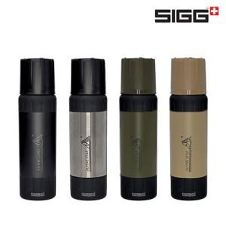

【상세/제작정보】

【인쇄/포장옵션】 | 레이저 / 포장지포장

【공급단가】 | 수량 | 20~ | 50~ | 100~ | 300~ | 500~
*VAT별도 | 블랙 | 31,820원 | 31,310원 | 30,550원 | 29,780원 | 29,270원
 | 브러쉬드 | 31,820원 | 31,310원 | 30,550원 | 29,780원 | 29,270원
 | 로스티드 그린 | 31,820원 | 31,310원 | 30,550원 | 29,780원 | 29,270원
 | 카라멜 샌드 | 31,820원 | 31,310원 | 30,550원 | 29,780원 | 29,270원

【상품 URL】 | https://www.synergygift.co.kr:443/src/goods_detail.php?gdno=39452

